关系图
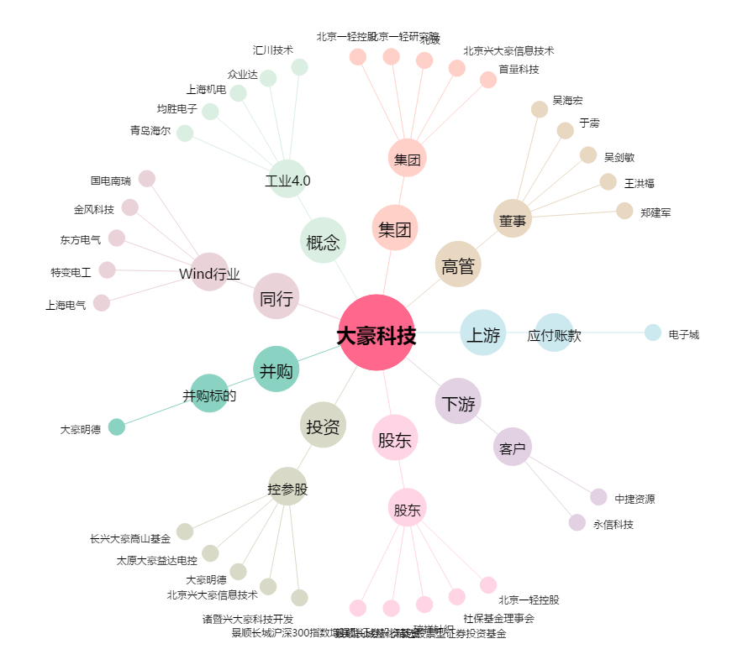
大豪科技[603025.SH] - 关系概览图

